Foto 58622
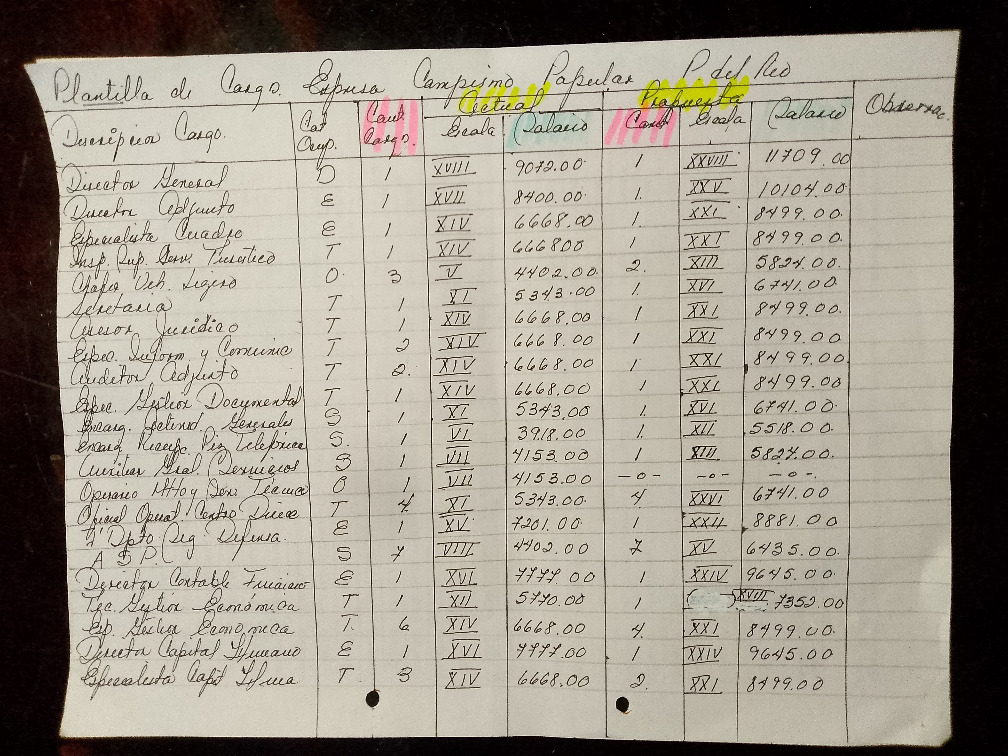
Referencia original: images/58622.jpg (incluye rúbrica original si existe)

